P1
四日市税関支署管内（三重県） 貿易概況

【令和7年8月】 |  |  |  |  |  |  |  |  |  |  |  |  |  |  |  | （単位：百万円、％）
区 分 |  |  |  | 三 重 県 |  |  |  |  |  |  |  |  | 名古屋税関 |  | 全 国
 |  |  |  |  |  |  | 四日市港 |  |  |  | 津港
輸 出 額 |  |  |  | 73,427 |  |  | 73,418 |  |  |  | 9 |  | 1,847,870 |  | 8,425,158
 |  | 前年同期比 |  | 81.2 |  |  | 86.0 |  |  |  | 0.2 |  | 94.3 |  | 99.9
 |  | 全 国 比 |  | 0.9 |  |  | 0.9 |  |  |  | 0.0 |  | 21.9 |  | －
輸 入 額 |  |  |  | 166,676 |  |  | 150,079 |  |  |  | 16,597 |  | 1,090,585 |  | 8,667,684
 |  | 前年同期比 |  | 72.6 |  |  | 68.5 |  |  |  | 161.2 |  | 93.4 |  | 94.8
 |  | 全 国 比 |  | 1.9 |  |  | 1.7 |  |  |  | 0.2 |  | 12.6 |  | －
輸 出 入 額 |  |  |  | 240,103 |  |  | 223,496 |  |  |  | 16,606 |  | 2,938,455 |  | 17,092,841
 |  | 前年同期比 |  | 75.0 |  |  | 73.4 |  |  |  | 107.9 |  | 94.0 |  | 97.2
 |  | 全 国 比 |  | 1.4 |  |  | 1.3 |  |  |  | 0.1 |  | 17.2 |  | －
差引額（▲は輸入超過） |  |  |  | ▲ 93,248 |  |  | ▲ 76,661 |  |  |  | ▲ 16,588 |  | 757,285 |  | ▲ 242,526
 |  | 前年同期比 |  | 67.1 |  |  | 57.3 |  |  |  | 319.1 |  | 95.8 |  | 34.1

【推移】 |  |  |  |  |  |  |  |  |  |  |  |  |  |  |  | （単位：百万円、％）
期 間 |  | 輸 出 額 |  |  | 輸 入 額 |  |  |  | 輸出入額 |  |  |  | 差引額(▲は輸入超過）
 |  | 金 額 |  | 前 年 同期比 | 金 額 |  |  | 前 年 同期比 | 金 額 |  |  | 前 年 同期比 | 金 額 |  |  | 前 年 同期比
令和2年 |  |  | 772,291 | 85.1 |  | 1,146,308 |  | 69.1 |  | 1,918,599 |  | 74.8 | ▲ 374,018 |  |  | 49.9
令和3年 |  |  | 909,410 | 117.8 |  | 1,605,736 |  | 140.1 |  | 2,515,146 |  | 131.1 | ▲ 696,325 |  |  | 186.2
令和4年 |  |  | 1,103,426 | 121.3 |  | 2,648,890 |  | 165.0 |  | 3,752,315 |  | 149.2 | ▲ 1,545,464 |  |  | 221.9
令和5年 |  |  | 1,124,612 | 101.9 |  | 2,446,969 |  | 92.4 |  | 3,571,581 |  | 95.2 | ▲ 1,322,357 |  |  | 85.6
令和6年 |  |  | 1,148,083 | 102.1 |  | 2,520,464 |  | 103.0 |  | 3,668,547 |  | 102.7 | ▲ 1,372,381 |  |  | 103.8
令和5年 | 下期 |  | 637,331 | 113.4 |  | 1,253,051 |  | 85.9 |  | 1,890,382 |  | 93.5 |  | ▲ 615,720 |  | 68.6
令和6年 | 上期 |  | 569,506 | 116.9 |  | 1,247,986 |  | 104.5 |  | 1,817,492 |  | 108.1 |  | ▲ 678,480 |  | 96.0
令和6年 | 下期 |  | 578,577 | 90.8 |  | 1,272,478 |  | 101.6 |  | 1,851,055 |  | 97.9 |  | ▲ 693,901 |  | 112.7
令和7年 | 上期 |  | 540,408 | 94.9 |  | 1,117,089 |  | 89.5 |  | 1,657,497 |  | 91.2 |  | ▲ 576,680 |  | 85.0
令和6年 | １月 |  | 87,931 | 111.7 |  | 197,468 |  | 90.6 |  | 285,399 |  | 96.2 |  | ▲ 109,537 |  | 78.6
 | ２月 |  | 93,159 | 127.1 |  | 200,372 |  | 95.2 |  | 293,531 |  | 103.4 |  | ▲ 107,213 |  | 78.1
 | ３月 |  | 94,715 | 113.6 |  | 201,972 |  | 88.9 |  | 296,688 |  | 95.5 |  | ▲ 107,257 |  | 74.6
 | ４月 |  | 106,255 | 137.0 |  | 232,290 |  | 114.7 |  | 338,545 |  | 120.9 |  | ▲ 126,034 |  | 100.9
 | ５月 |  | 93,069 | 117.0 |  | 216,038 |  | 132.4 |  | 309,108 |  | 127.4 |  | ▲ 122,969 |  | 147.1
 | ６月 |  | 94,376 | 99.6 |  | 199,846 |  | 115.8 |  | 294,222 |  | 110.1 |  | ▲ 105,469 |  | 135.6
 | ７月 |  | 93,599 | 99.8 |  | 218,342 |  | 131.1 |  | 311,941 |  | 119.9 |  | ▲ 124,744 |  | 171.4
 | ８月 |  | 90,478 | 94.2 |  | 229,502 |  | 118.3 |  | 319,981 |  | 110.3 |  | ▲ 139,024 |  | 142.1
 | ９月 |  | 88,712 | 84.4 |  | 204,582 |  | 103.0 |  | 293,294 |  | 96.5 |  | ▲ 115,869 |  | 123.8
 | 10月 |  | 102,909 | 80.9 |  | 194,509 |  | 92.4 |  | 297,418 |  | 88.1 |  | ▲ 91,599 |  | 110.0
 | 11月 |  | 95,847 | 91.9 |  | 185,419 |  | 77.8 |  | 281,266 |  | 82.1 |  | ▲ 89,573 |  | 66.8
 | 12月 |  | 107,032 | 96.5 |  | 240,124 |  | 98.0 |  | 347,155 |  | 97.5 |  | ▲ 133,092 |  | 99.2
令和7年 | １月 |  | 83,296 | 94.7 |  | 218,190 |  | 110.5 |  | 301,486 |  | 105.6 |  | ▲ 134,893 |  | 123.1
 | ２月 |  | 91,712 | 98.4 |  | 212,856 |  | 106.2 |  | 304,569 |  | 103.8 |  | ▲ 121,144 |  | 113.0
 | ３月 |  | 94,466 | 99.7 |  | 193,044 |  | 95.6 |  | 287,511 |  | 96.9 |  | ▲ 98,578 |  | 91.9
 | ４月 |  | 94,947 | 89.4 |  | 215,636 |  | 92.8 |  | 310,583 |  | 91.7 |  | ▲ 120,690 |  | 95.8
 | ５月 |  | 76,626 | 82.3 |  | 136,240 |  | 63.1 |  | 212,866 |  | 68.9 |  | ▲ 59,613 |  | 48.5
 | ６月 |  | 99,361 | 105.3 |  | 141,122 |  | 70.6 |  | 240,483 |  | 81.7 |  | ▲ 41,761 |  | 39.6
 | ７月 |  | 101,486 | 108.4 |  | 142,989 |  | 65.5 |  | 244,475 |  | 78.4 |  | ▲ 41,503 |  | 33.3
 | ８月 |  | 73,427 | 81.2 |  | 166,676 |  | 72.6 |  | 240,103 |  | 75.0 |  | ▲ 93,248 |  | 67.1
 | ９月
 | 10月
 | 11月
 | 12月
・令和5年以前：確定値
・令和6年：確々報値
・令和7年：輸出の7月分並びに輸入、輸出入及び差引の6月分以前は、確報値

【推移グラフ】
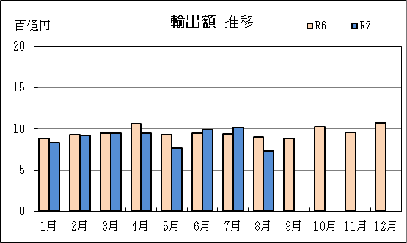
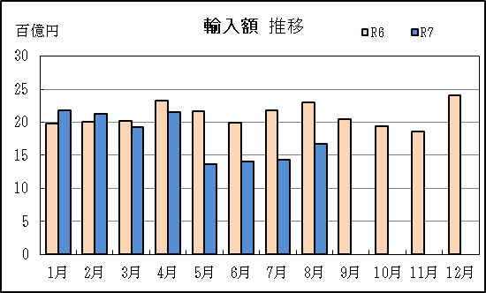

【グラフ作成用データ】

輸出 | 2023年 | 2024年 | 2025年 | 輸入 | 2023年 | 2024年 | 2025年
 | R5 | R6 | R7 |  | R5 | R6 | R7
1月 | 8 | 9 | 8 | 1月 | 22 | 20 | 22
2月 | 7 | 9 | 9 | 2月 | 21 | 20 | 21
3月 | 8 | 9 | 9 | 3月 | 23 | 20 | 19
4月 | 8 | 11 | 9 | 4月 | 20 | 23 | 22
5月 | 8 | 9 | 8 | 5月 | 16 | 22 | 14
6月 | 9 | 9 | 10 | 6月 | 17 | 20 | 14
7月 | 9 | 9 | 10 | 7月 | 17 | 22 | 14
8月 | 10 | 9 | 7 | 8月 | 19 | 23 | 17
9月 | 11 | 9 | #N/A | 9月 | 20 | 20 | #N/A
10月 | 13 | 10 | #N/A | 10月 | 21 | 19 | #N/A
11月 | 10 | 10 | #N/A | 11月 | 24 | 19 | #N/A
12月 | 11 | 11 | #N/A | 12月 | 25 | 24 | #N/A

グラフ単位 |  |  |  | グラフ単位

P5
四日市港 貿易概況

【令和7年8月】 |  |  |  |  |  |  |  |  |  |  |  |  |  |  |  |  | （単位：百万円、％）
区 分 |  | 輸 出 額 |  |  |  | 輸 入 額 |  |  |  | 輸出入額 |  |  |  | 差引額(▲は輸入超過）
 |  | 前年同期比 |  | 管内比 |  | 前年同期比 |  | 管内比 |  | 前年同期比 |  | 管内比 |  | 前年同期比 |  | 管内比
四日市港 |  |  | 73,418 |  |  |  | 150,079 |  |  |  | 223,496 |  |  |  | ▲ 76,661
 |  | 86.0 |  | 4.0 |  | 68.5 |  | 13.8 |  | 73.4 |  | 7.6 |  | 57.3 |  | －
名古屋税関 管 内 |  |  | 1,847,870 |  |  |  | 1,090,585 |  |  |  | 2,938,455 |  |  |  | 757,285
 |  | 94.3 |  | － |  | 93.4 |  | － |  | 94.0 |  | － |  | 95.8 |  | －

【推移】 |  |  |  |  |  |  |  |  |  |  |  |  |  |  |  |  | （単位：百万円、％）
期 間 |  | 輸 出 額 |  |  |  | 輸 入 額 |  |  |  | 輸出入額 |  |  |  | 差引額(▲は輸入超過）
 |  | 金 額 |  |  | 前 年 同期比 | 金 額 |  |  | 前 年 同期比 | 金 額 |  |  | 前 年 同期比 | 金 額 |  |  | 前 年 同期比
令和2年 |  |  | 725,204 |  | 86.7 |  | 1,075,265 |  | 67.8 |  | 1,800,469 |  | 74.3 | ▲ 350,061 |  |  | 46.6
令和3年 |  |  | 857,502 |  | 118.2 |  | 1,517,483 |  | 141.1 |  | 2,374,986 |  | 131.9 | ▲ 659,981 |  |  | 188.5
令和4年 |  |  | 1,053,981 |  | 122.9 |  | 2,515,193 |  | 165.7 |  | 3,569,173 |  | 150.3 | ▲ 1,461,212 |  |  | 221.4
令和5年 |  |  | 1,075,841 |  | 102.1 |  | 2,304,122 |  | 91.6 |  | 3,379,964 |  | 94.7 | ▲ 1,228,281 |  |  | 84.1
令和6年 |  |  | 1,121,616 |  | 104.3 |  | 2,399,071 |  | 104.1 |  | 3,520,687 |  | 104.2 | ▲ 1,277,455 |  |  | 104.0
令和5年 | 下期 |  | 614,130 |  | 114.8 |  | 1,186,260 |  | 85.6 |  | 1,800,390 |  | 93.8 |  | ▲ 572,131 |  | 67.3
令和6年 | 上期 |  | 553,735 |  | 119.9 |  | 1,187,222 |  | 106.2 |  | 1,740,957 |  | 110.2 |  | ▲ 633,487 |  | 96.5
令和6年 | 下期 |  | 567,881 |  | 92.5 |  | 1,211,849 |  | 102.2 |  | 1,779,730 |  | 98.9 |  | ▲ 643,968 |  | 112.6
令和7年 | 上期 |  | 491,954 |  | 88.8 |  | 1,062,192 |  | 89.5 |  | 1,554,146 |  | 89.3 |  | ▲ 570,238 |  | 90.0
令和6年 | １月 |  | 87,922 |  | 121.2 |  | 188,308 |  | 91.6 |  | 276,230 |  | 99.3 |  | ▲ 100,387 |  | 75.4
 | ２月 |  | 93,114 |  | 127.1 |  | 190,174 |  | 97.0 |  | 283,288 |  | 105.2 |  | ▲ 97,061 |  | 79.0
 | ３月 |  | 94,715 |  | 122.9 |  | 198,493 |  | 93.1 |  | 293,208 |  | 101.0 |  | ▲ 103,779 |  | 76.2
 | ４月 |  | 101,160 |  | 142.0 |  | 221,606 |  | 116.5 |  | 322,765 |  | 123.5 |  | ▲ 120,446 |  | 101.3
 | ５月 |  | 87,965 |  | 110.6 |  | 199,261 |  | 131.3 |  | 287,227 |  | 124.2 |  | ▲ 111,296 |  | 154.1
 | ６月 |  | 88,861 |  | 100.9 |  | 189,379 |  | 117.6 |  | 278,240 |  | 111.7 |  | ▲ 100,519 |  | 137.9
 | ７月 |  | 93,598 |  | 105.6 |  | 207,973 |  | 132.0 |  | 301,571 |  | 122.5 |  | ▲ 114,375 |  | 166.1
 | ８月 |  | 85,381 |  | 97.2 |  | 219,206 |  | 119.9 |  | 304,587 |  | 112.5 |  | ▲ 133,826 |  | 140.8
 | ９月 |  | 88,399 |  | 84.8 |  | 200,830 |  | 106.9 |  | 289,229 |  | 99.0 |  | ▲ 112,431 |  | 134.6
 | 10月 |  | 97,801 |  | 82.7 |  | 180,745 |  | 92.0 |  | 278,546 |  | 88.5 |  | ▲ 82,943 |  | 106.0
 | 11月 |  | 95,670 |  | 91.8 |  | 180,894 |  | 79.9 |  | 276,564 |  | 83.6 |  | ▲ 85,223 |  | 69.7
 | 12月 |  | 107,031 |  | 96.5 |  | 222,202 |  | 94.5 |  | 329,233 |  | 95.1 |  | ▲ 115,170 |  | 92.8
令和7年 | １月 |  | 83,267 |  | 94.7 |  | 208,375 |  | 110.7 |  | 291,642 |  | 105.6 |  | ▲ 125,108 |  | 124.6
 | ２月 |  | 79,098 |  | 84.9 |  | 203,133 |  | 106.8 |  | 282,231 |  | 99.6 |  | ▲ 124,036 |  | 127.8
 | ３月 |  | 82,366 |  | 87.0 |  | 183,250 |  | 92.3 |  | 265,616 |  | 90.6 |  | ▲ 100,884 |  | 97.2
 | ４月 |  | 83,057 |  | 82.1 |  | 207,499 |  | 93.6 |  | 290,556 |  | 90.0 |  | ▲ 124,441 |  | 103.3
...
【推移】 |  |  |  |  |  |  |  |  |  |  |  |  |  |  |  |  | （単位：百万円、％）
 | ９月
 | 10月
 | 11月
 | 12月
・令和5年以前：確定値
・令和6年：確々報値
・令和7年：輸出の7月分並びに輸入、輸出入及び差引の6月分以前は、確報値
・管内比とは、四日市港が名古屋税関管内に占める割合

【推移グラフ】
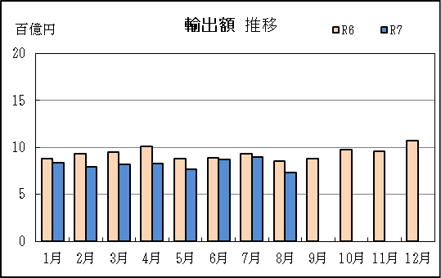
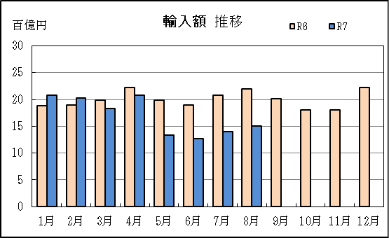

【グラフ作成用データ】

輸出 | 2023年 | 2024年 | 2025年 |  | 輸入 | 2023年 | 2024年 | 2025年
 | R5 | R6 | R7 |  |  | R5 | R6 | R7
1月 | 7 | 9 | 8 |  | 1月 | 21 | 19 | 21
...

P9
...
【推移】 |  |  |  |  |  |  |  | （単位：百万円、％）
 | ９月
 | 10月
 | 11月
 | 12月
・令和5年以前：確定値
・令和6年：確々報値
・令和7年：輸出の7月分並びに輸入、輸出入及び差引の6月分以前は、確報値
・管内比とは、津港が名古屋税関管内に占める割合

【推移グラフ】
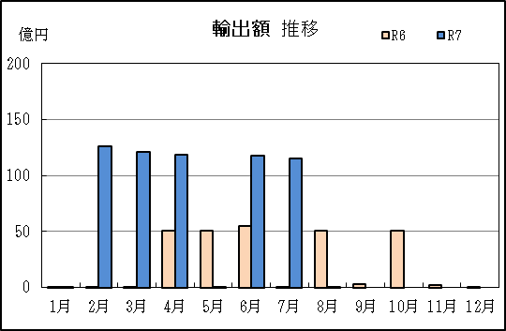
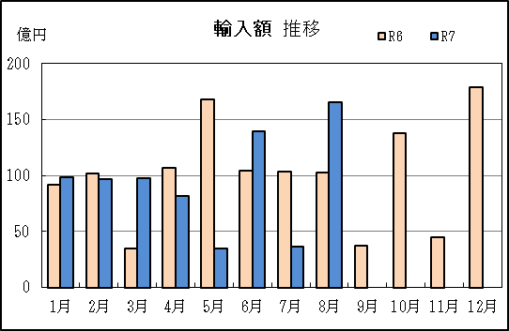

【グラフ作成用データ】

輸出 | 2023年 | 2024年 | 2025年 | 輸入 | 2023年 | 2024年 | 2025年
 | R5 | R6 | R7 |  | R5 | R6 | R7
1月 | 62 | 0 | 0 | 1月 | 125 | 92 | 98
...

